Plantilla Vacaciones
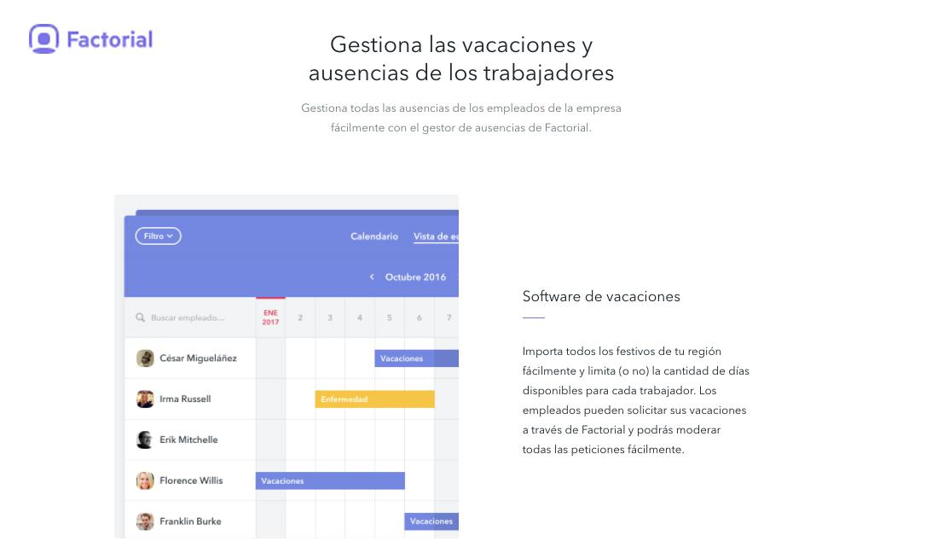
Plantilla Vacaciones 2019
Prueba el software de vacaciones gratis de Factorial. Fácil, seguro y gratis. Más info en: factorialhr.es |  |  |  | Enero |  |  |  |  |  |  |  |  |  |  |  |  |  |  |  |  |  |  |  |  |  |  |  |  |  |  |  |  |  |  | Febrero |  |  |  |  |  |  |  |  |  |  |  |  |  |  |  |  |  |  |  |  |  |  |  |  |  |  |  | Marzo
Team | Empleado | Días disponibles | Restantes | 2018-01-01 | 2018-01-02 | 2018-01-03 | 2018-01-04 | 2018-01-05 | 2018-01-06 | 2018-01-07 | 2018-01-08 | 2018-01-09 | 2018-01-10 | 2018-01-11 | 2018-01-12 | 2018-01-13 | 2018-01-14 | 2018-01-15 | 2018-01-16 | 2018-01-17 | 2018-01-18 | 2018-01-19 | 2018-01-20 | 2018-01-21 | 2018-01-22 | 2018-01-23 | 2018-01-24 | 2018-01-25 | 2018-01-26 | 2018-01-27 | 2018-01-28 | 2018-01-29 | 2018-01-30 | 2018-01-31 | 2018-02-01 | 2018-02-02 | 2018-02-03 | 2018-02-04 | 2018-02-05 | 2018-02-06 | 2018-02-07 | 2018-02-08 | 2018-02-09 | 2018-02-10 | 2018-02-11 | 2018-02-12 | 2018-02-13 | 2018-02-14 | 2018-02-15 | 2018-02-16 | 2018-02-17 | 2018-02-18 | 2018-02-19 | 2018-02-20 | 2018-02-21 | 2018-02-22 | 2018-02-23 | 2018-02-24 | 2018-02-25 | 2018-02-26 | 2018-02-27 | 2018-02-28 | 2018-03-01 | 2018-03-02 | 2018-03-03 | 2018-03-04 | 2018-03-05 | 2018-03-06 | 2018-03-07 | 2018-03-08 | 2018-03-09 | 2018-03-10 | 2018-03-11 | 2018-03-12 | 2018-03-13 | 2018-03-14 | 2018-03-15 | 2018-03-16 | 2018-03-17 | 2018-03-18 | 2018-03-19 | 2018-03-20 | 2018-03-21 | 2018-03-22 | 2018-03-23 | 2018-03-24 | 2018-03-25 | 2018-03-26 | 2018-03-27 | 2018-03-28 | 2018-03-29 | 2018-03-30
Mkt | Maria | 22 | 16
Sales | Laura | 22 | 17
Mkt | Carlos | 22 | 22
Creado por Factorialhr.es

